Додаток_1
 |  |  |  |  |  |  |  | Додаток №1 до Запиту_3274OR
 | Форма цінової пропозиції

(Назва Учасника), надає свою пропозицію щодо участі у закупівлі матеріалів для творчості
Відомості про підприємство |  |  |  | Повне найменування учасника – суб’єкта господарювання
 |  |  |  | Ідентифікаційний код за ЄДРПОУ або реєстраційний номер облікової картки платника податків
 |  |  |  | Реквізити (адреса - юридична та фактична, телефон, факс, телефон для контактів, e-mail, розрахунковий рахунок)
Відомості про особу (осіб), які уповноважені представляти інтереси Учасника |  |  |  | (Прізвище, ім’я, по батькові, посада, контактний телефон).

№ п/п | Технічні характеристики та опис |  |  | Одиниця виміру | Кількість | Ціна, за одиницю, (з урахуванням всіх податків і зборів) * | Вартість, грн., (з урахуванням всіх податків і зборів) * | Умови оплати, % передплати /післяплати | Термін поставки товару, календарних днів

 | Запит**
 | Найменування ТМЦ Візуалізація | Технічні характеристики | Пропозиція (вказати модель (торгову марку), виробника, параметри та характеристики продукції)
1 | Диски ватні косметичнi | Матеріал: 100% бавовна. Форма: кругла. Колір: білий. Кількість в упаковці: 100 шт. Тип поверхні: гладка Упаковка: поліетиленовий пакет із клапаном та/або шнурком для закривання. |  | уп. | 10 |  | 0.00
2 | Ватні палички | Матеріал наконечників: 100% бавовна. Основа палички: жорстка. Кількість в упаковці: 100 шт. Тип упаковки: пакет. |  | уп. | 10 |  | 0.00
3 | Декоративний шнур джгутовий | Тип виробу: шнур декоративний джгутовий. Матеріал: джут (100%). Товщина шнура: 2 мм ( ±10%). Кількість складень ниток: 2. Лінійна щільність: 16/2 LBS Довжина намотки: 100 м |  | шт. | 10 |  | 0.00
4 | 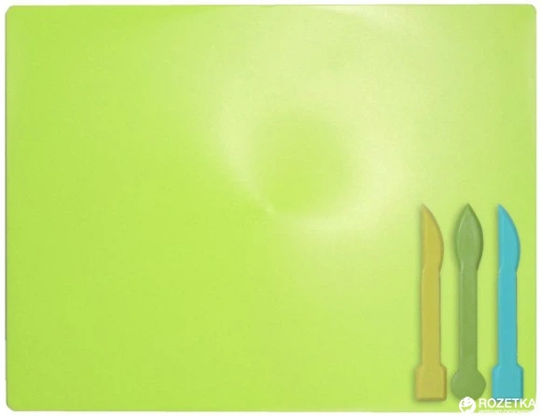 Дошка для ліплення/пластиліну | Призначення: для роботи з пластиліном, глиною та іншими матеріалами для ліплення. Тип виробу: дошка для ліплення. Матеріал: пластик. Конструкція: гнучка. Краї: закруглені. Розмір: не менше 19 х 25 см Колір: однотонний, будь-якого кольору |  | шт. | 30 |  | 0.00
5 | Картон двосторонній | Тип: картон кольоровий двосторонній. Формат: А4 (210 × 297 мм). Кількість аркушів у наборі: 10 шт. Кількість кольорів: 10. Щільність: не менше 190 г/м². Забарвлення: двостороннє. Поверхня: матова |  | набір | 100 |  | 0.00
6 | 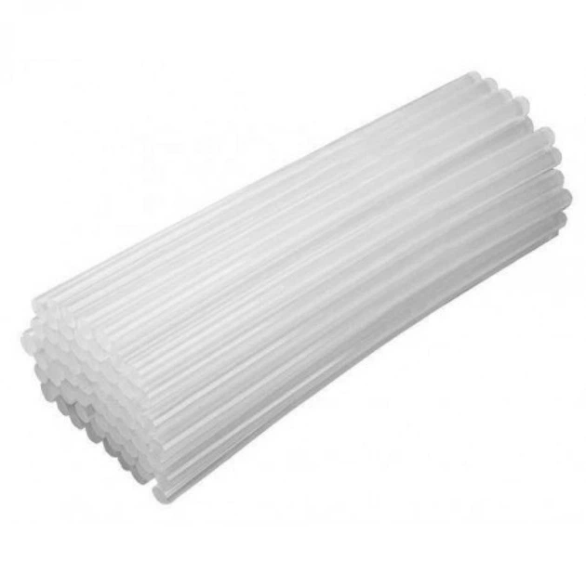 Клейові стрижні для клей-пістолета універсальні d-11мм | Вид: клейові стрижні для термоклейового пістолета. Тип: універсальні. Колір: прозорий. Діаметр стрижня: 11 мм. Довжина стрижня: 300 мм. Сумісність: для клейових пістолетів, що працюють зі стрижнями діаметром 11 мм. Призначення: склеювання паперу, картону, деревини, металу, кераміки та інших матеріалів. Вага упаковки: 1 кг. Кількість стрижнів в упаковці: не менше 35 шт. |  | уп. | 1 |  | 0.00
7 | Клейові стрижні для клей-пістолета універсальні d-8мм | Вид: клейові стрижні для термоклейового пістолета. Тип: універсальні. Колір: прозорий. Діаметр стрижня: 8 мм. Довжина стрижня: 200 мм. Сумісність: для клейових пістолетів, що використовують стрижні діаметром 8 мм. Призначення: для склеювання паперу, картону, деревини, металу, кераміки та інших матеріалів. Вага упаковки: 1 кг. Кількість стрижнів в упаковці: не менше 100 шт. |  | уп. | 1 |  | 0.00
8 | 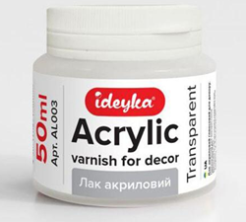 Лак акриловий без запаху | Тип: лак акриловий. Призначення: для декоративно-оздоблювальних робіт та фінішного покриття живописних робіт. Основа: акрилова на водній основі. Ступінь блиску: глянсовий. Колір: прозорий. Запах: без запаху Об'єм: 50 мл. Вид пакування: баночка. |  | шт. | 50 |  | 0.00
9 | Набір декоративних блискіток (глітеру) | Тип виробу: набір декоративних блискіток (глітеру). Матеріал: глітер (декоративні блискітки). Кількість баночок у наборі: 12 шт. Кількість кольорів: 12. Вага вмісту однієї баночки: 15 г. Тип пакування: коробка. Загальна вага глітеру в наборі: не менше 180 г. |  | набір | 20 |  | 0.00
10 | 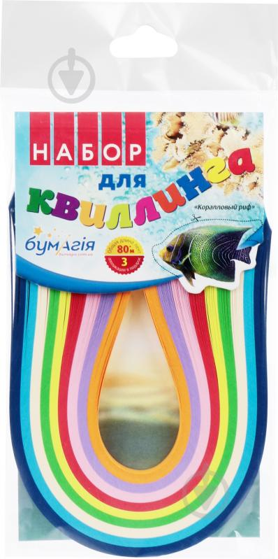 Набір для квілінгу | Тип товару: набір паперових смужок для квілінгу. Матеріал: кольоровий папір. Кількість смужок у наборі: 225 шт. Ширина смужки: 5 мм. Довжина смужки: 300 мм. Загальна довжина смужок у наборі: не менше 67,5 м. Кольори: асорті. Пакування: заводське. |  | набір | 20 |  | 0.00
11 | 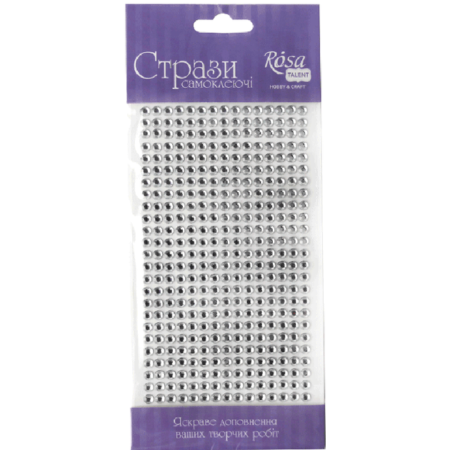 Стрази та перлини самоклеючі асорті | Призначення: для декорування листівок, сувенірів, фото рамок, скриньок, а також фотоальбомів у скрапбукінгу. Мають прозору клеєву основу, завдяки якій стрази та перлинки з легкістю приклеюються на тверді поверхні. Діаметр: 0.5 см Матеріал: Пластик Кількість в упаковці: 375 Тип: Стрази для клейової фіксації Особливість матеріалу: Непрозорий Форма: Кругла |  | набір | 100 |  | 0.00
12 | 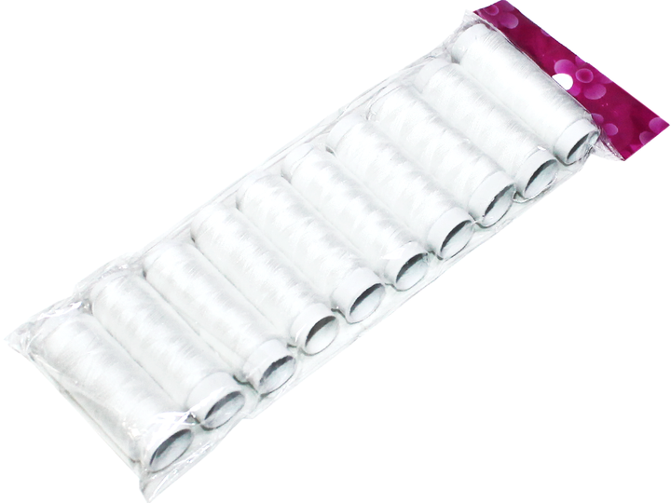 Набір ниток для ручного шиття | Тип виробу: набір ниток для ручного шиття. Матеріал: поліестер. Колір: білий. Кількість котушок у наборі: 10 шт. Діаметр намотування не менше 18 мм Товщина нитки: № 40 Розмір котушки: 6 × 2 см. Призначення: для ручного шиття, ремонту та декоративних робіт. |  | набір | 2 |  | 0.00
13 | Палітра для фарб | Тип: Палітра з лунками для змішування фарб. Матеріал: Пластик Форма: Овальна Отвір для великого пальця: Так Розмір: приблизно 17 см * 23 см Колір: Білий Кількість лунок: не менше 10 шт. |  | шт. | 50 |  | 0.00
14 | Набір паперу для малювання | Формат: А4 (210 × 297 мм). Кількість аркушів: 10 Щільність паперу: не менше 160 г/м² Тип кріплення: В папці Колір аркушів: Білий |  | набір | 100 |  | 0.00
15 | Папір кольоровий двосторонній | Тип: папір кольоровий двосторонній. Формат: А4 (210 × 297 мм). Кількість аркушів у наборі: 15 шт. Кількість кольорів: 15. Щільність паперу: не менше 80 г/м². Забарвлення: двостороннє. Кольори: асорті (різнобарвний). Матеріал: папір. Поверхня: матова |  | набір | 100 |  | 0.00
16 | Набір пензлів синтетичних | Тип: набір художніх пензлів. Матеріал ворсу: синтетичний. Кількість пензлів у наборі: 4 шт. Розмір круглих пензлів: №6, №8. Розмір плоских пензлів: №6, №10. Матеріал ручки: пластик. Матеріал обойми (кріплення ворсу): метал. |  | набір | 50 |  | 0.00
17 | Пінопластова заготовка куля | Тип виробу: заготовка для декорування. Форма: куля. Матеріал: пінопласт (спінений полістирол). Діаметр: 7 см. Колір: білий. Поверхня: рівна, гладка. Призначення: для декоративно-прикладної творчості. |  | шт. | 100 |  | 0.00
18 | 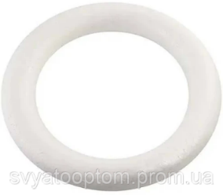 Заготовка кільце з пінопласту | Тип виробу: заготовка для декорування. Форма: кільце. Матеріал: пінопласт (спінений полістирол). Колір: білий. Зовнішній діаметр: 16 см. Внутрішній діаметр: 10 см. Товщина (ширина профілю): 3 см. Поверхня: рівна, гладка. |  | шт. | 100 |  | 0.00
19 | 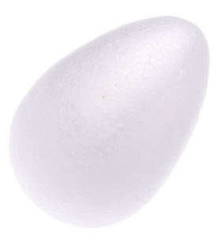 Заготовка з пінопласту "Яйце" | Тип виробу: декоративна заготовка. Тематика: великоднє яйце. Форма: яйце. Матеріал: пінопласт (спінений полістирол). Колір: білий. Діаметр: 6,5 см. Висота: 9,5 см. Поверхня: гладка, рівна. Призначення: для декоративно-прикладної творчості. |  | шт. | 50 |  | 0.00
20 | Пластилін восковий | Тип: пластилін восковий або класичний. Кількість кольорів у наборі: 10. Кольори: асорті (різнобарвний). Загальна вага набору: 200 г. Пакування: картонна коробка. |  | набір | 100 |  | 0.00
21 | 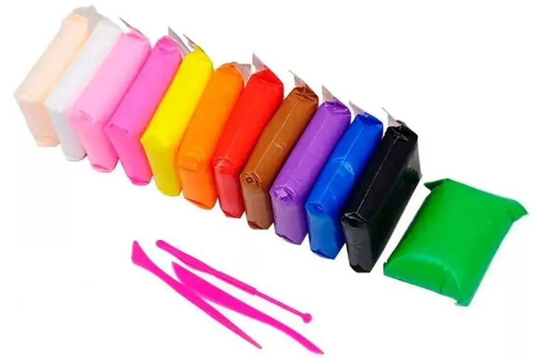 Пластилін повітряний (моделін) | Тип: моделін (повітряний пластилін). Вид: застигаючий на повітрі. Кількість кольорів у наборі: 12 шт. Кольори: асорті. Вага одного пакета пластиліну: не менше 15 г. Загальна вага пластиліну в наборі: не менше 180 г. Пакування: герметичне індивідуальне пакування для кожного кольору та набір у заводській упаковці. Призначення: для ліплення, моделювання та творчих робіт. |  | набір | 100 |  | 0.00
22 | 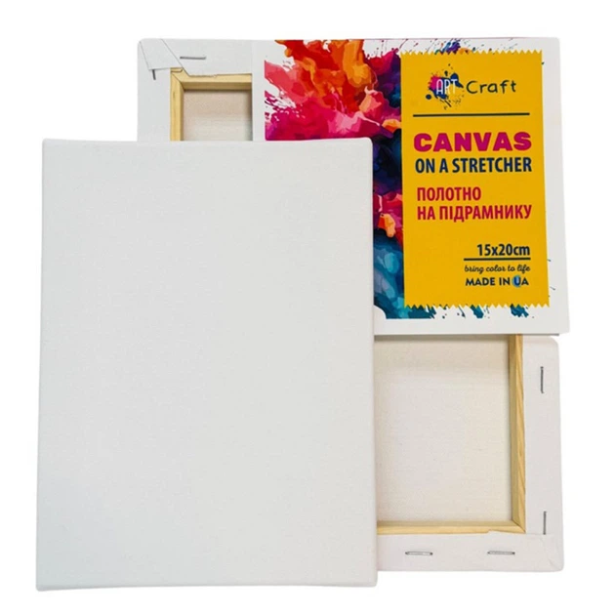 Полотно на підрамнику | Тип виробу: полотно на підрамнику. Основа полотна: полікотон. Підрамник: дерев'яний. Матеріал підрамника: клеєна сосна. Розмір полотна: 15 × 20 см. Щільність полотна: не менше 280 г/м². Фактура полотна: дрібне зерно. Упаковка: захисна плівка. |  | шт. | 200 |  | 0.00
23 | 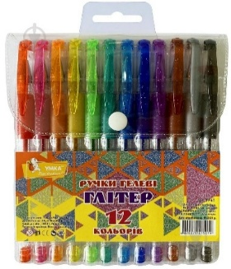 Набір ручок гелевих з глітером (блискітками) | Тип: набір гелевих ручок з блискітками (глітером). Кількість ручок у наборі: 12 шт. Кількість кольорів: не менше 10. Основа чорнила: гелева. Товщина лінії письма: 0,6 мм Тип чорнила: з блискітками (глітером). Колір чорнила: асорті (червоний, рожевий, коричневий, фіолетовий, помаранчевий, блакитний, зелений, синій, жовтий, чорний або еквівалентний набір кольорів). Матеріал корпусу: пластик. Механізм: відсутній, ручка з ковпачком. |  | набір | 20 |  | 0.00
24 | 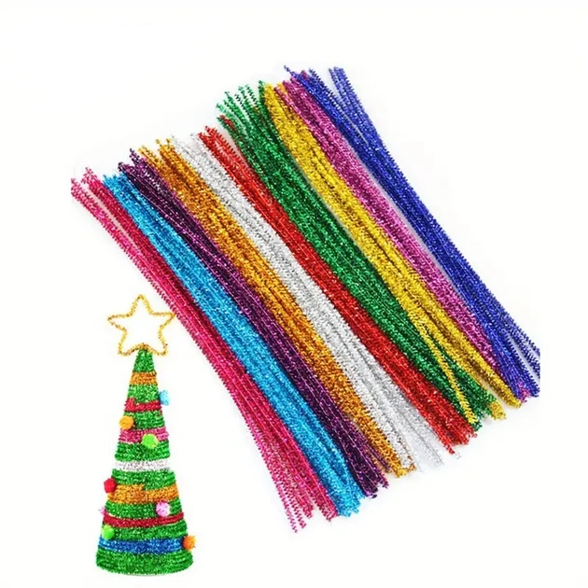 Синельний пухнастий дріт з люрексом | Тип виробу: синельний пухнастий дріт з люрексом. Матеріал: металевий дріт з текстильним ворсом та люрексовими волокнами. Кількість у наборі: 100 шт. Довжина одного дроту: 30 см. Діаметр пишного ворсу з мішурою: 5 мм. Кольори: асорті. Кількість кольорів у наборі: не менше 5. Особливості: гнучкий, з люрексовим блиском, добре тримає надану форму. |  | набір | 20 |  | 0.00
25 | Тейп-стрічка флористична темно-зелена | Тип виробу: тейп-стрічка флористична. Колір: темно-зелений. Матеріал основи: синтетичний матеріал. Клейовий шар: наявний. Ширина стрічки: 12 мм. Довжина стрічки в рулоні: не менше 27 м. |  | шт. | 10 |  | 0.00
26 | 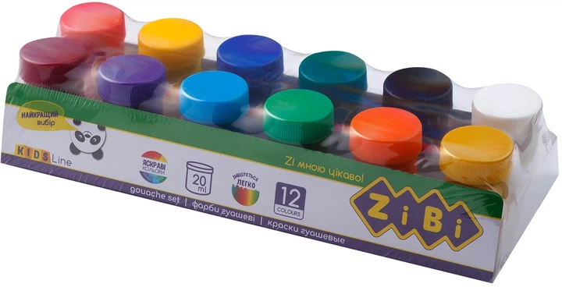 Фарби гуашеві | Тип: гуашеві фарби. Кількість кольорів у наборі: 12. Кількість баночок у наборі: 12 шт. Об'єм однієї баночки: 20 мл. Загальний об'єм набору: 240 мл. Кольори: асорті. Основа: водна. Призначення: для малювання, художніх та декоративно-прикладних робіт. |  | набір | 20 |  | 0.00
27 | 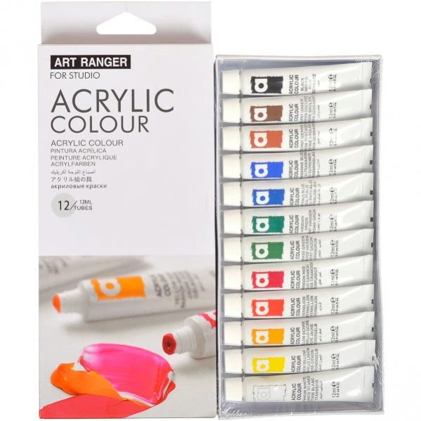 Художні акрилові фарби, набір | Тип: художні акрилові фарби. Фасування: набір. Форма випуску: туби. Кількість кольорів у наборі: 12. Кількість туб у наборі: 12 шт. Об'єм однієї туби: 12 мл. Основа: акрилова, водорозчинна. Кольори: асорті. |  | набір | 50 |  | 0.00
28 | 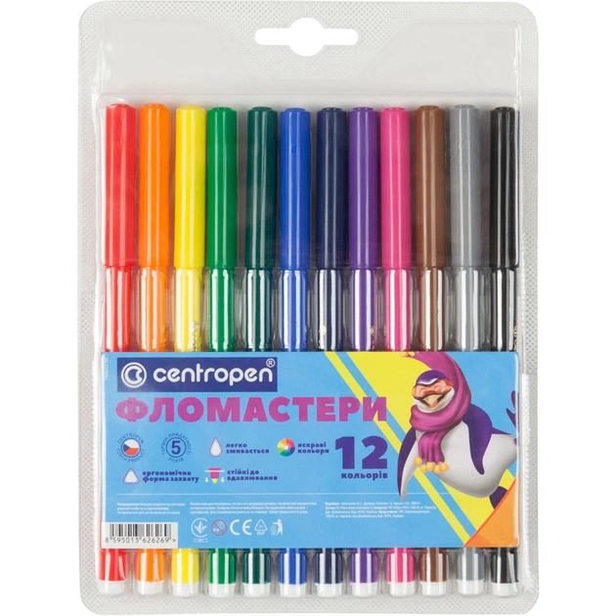 Фломастери набір | Тип: фломастери одностороні. Кількість фломастерів у наборі: 12 шт. Кількість кольорів: 12. Форма корпусу: кругла. Матеріал корпусу: поліпропілен. Основа чорнила: водна. Товщина лінії письма: 1-2 мм. Кольори: асорті. Пакування: пластиковий пенал. Призначення: для малювання, розфарбовування та творчих робіт. |  | набір | 50 |  | 0.00
29 | 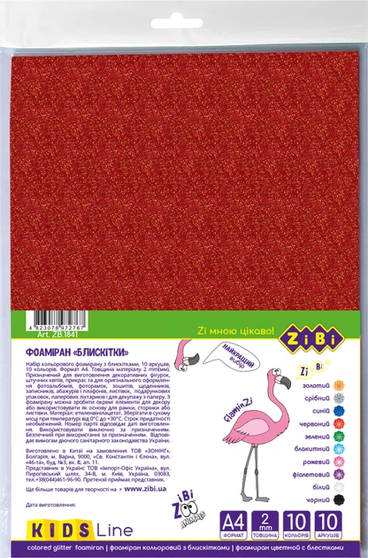 Набір Фоаміран кольоровий з блискітками | Тип виробу: фоаміран кольоровий з блискітками. Форма випуску: листова. Формат аркушів: А4 (210 × 297 мм). Кількість аркушів у наборі: 10 шт. Кількість кольорів: 10. Кольори: золотий, сріблястий, синій, червоний, зелений, блакитний, рожевий, фіолетовий, білий, чорний. Товщина аркуша: 2 мм. Поверхня: з блискітками (глітерна). Матеріал: фоаміран (спінена гума EVA). Призначення: для декоративно-прикладної творчості. |  | набір | 50 |  | 0.00
30 | Стрічка атласна | Тип виробу: стрічка атласна. Матеріал: атлас. Тип: одностороння. Колір: світло-блакитний. Ширина стрічки: 12 мм Довжина стрічки в рулоні (бобіні): не менше 23 м. Поверхня: гладка, блискуча. Призначення: для декоративно-прикладної творчості. |  | шт. | 10 |  | 0.00
31 | 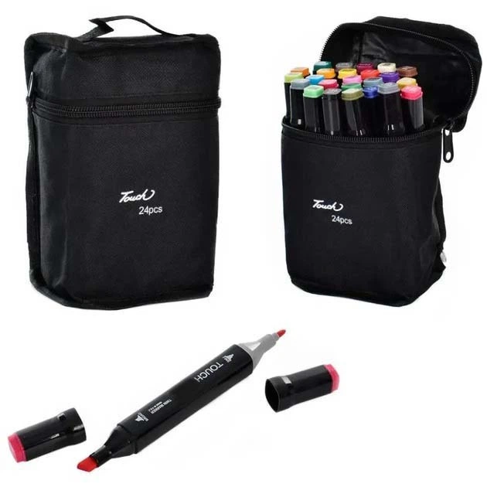 Скетч маркери набір | Тип: набір скетч-маркерів. Призначення: універсальні, для малювання, скетчингу, ілюстрацій та художніх робіт. Кількість маркерів у наборі: 24 шт. Кольори: асорті. Основа чорнила: спиртова. Пишучий вузол: двосторонній. Тип наконечників: долото (скошений наконечник) та тонкий наконечник. Матеріал корпусу: пластик. Пакування: сумка (чохол). Додатково: на ковпачках повинне бути маркування кольору. |  | набір | 5 |  | 0.00
32 | 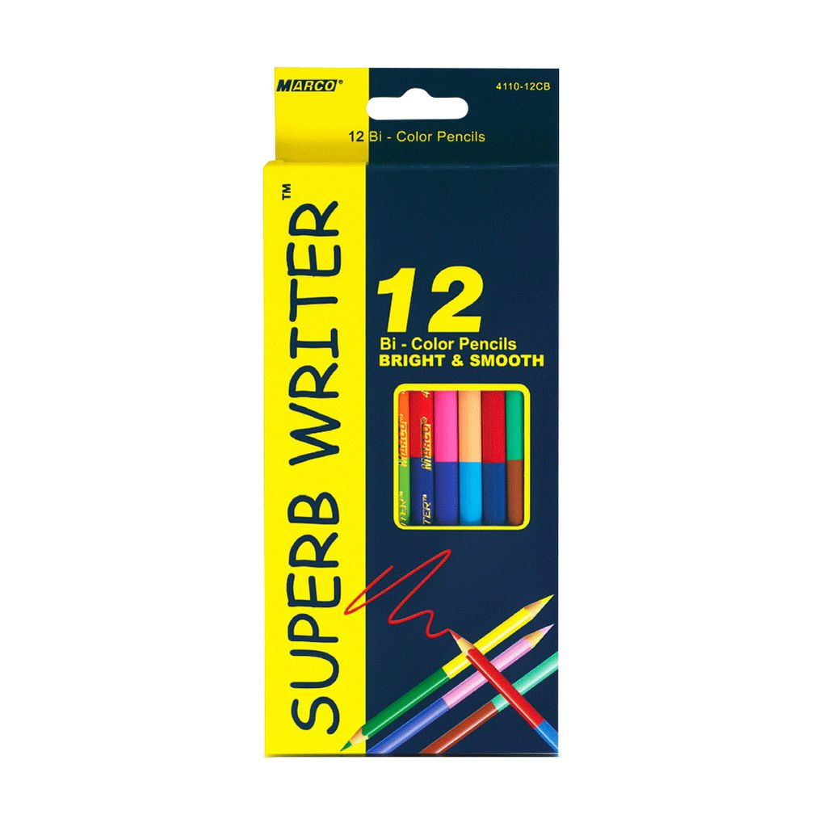 Олівці кольорові набір | Тип: олівці кольорові. Кількість олівців у наборі: 12 шт. Кількість кольорів: 24. Особливості: двоколірні. Матеріал корпусу: деревина. Форма корпусу: шестигранна. Тип стрижня (грифеля): кольоровий. Кольори: асорті. |  | набір | 50 |  | 0.00
33 | 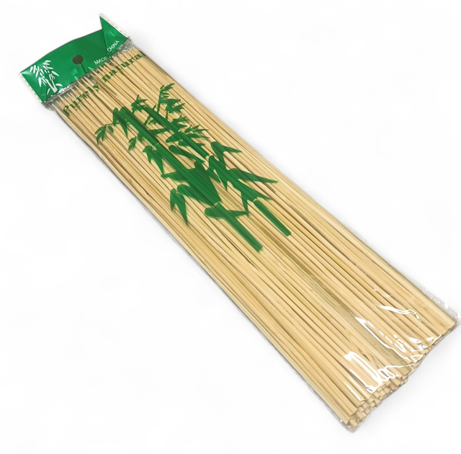 Бамбукові палички | Тип виробу: палички бамбукові (шампури). Матеріал: бамбук. Форма: пряма. Довжина: 25 см. Діаметр палички: 2,5 мм Кількість в упаковці: 100 шт. Поверхня: гладка, без задирок та скалок. Колір: натуральний. |  | набір | 20 |  | 0.00
34 | 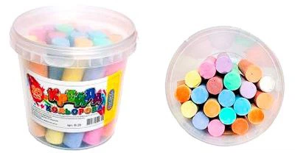 Набір крейди Кольорова кругла відро | Тип: крейда кольорова. Форма: кругла. Довжина крейди: 13 см. Кількість крейдинок у наборі: 20 шт. Кількість кольорів: 10. Кольори: асорті. Тип крейди: для малювання на асфальті та інших твердих поверхнях. Пакування: пластикове відро. Наявність ручки для перенесення: так. |  | шт. | 20 |  | 0.00
35 | 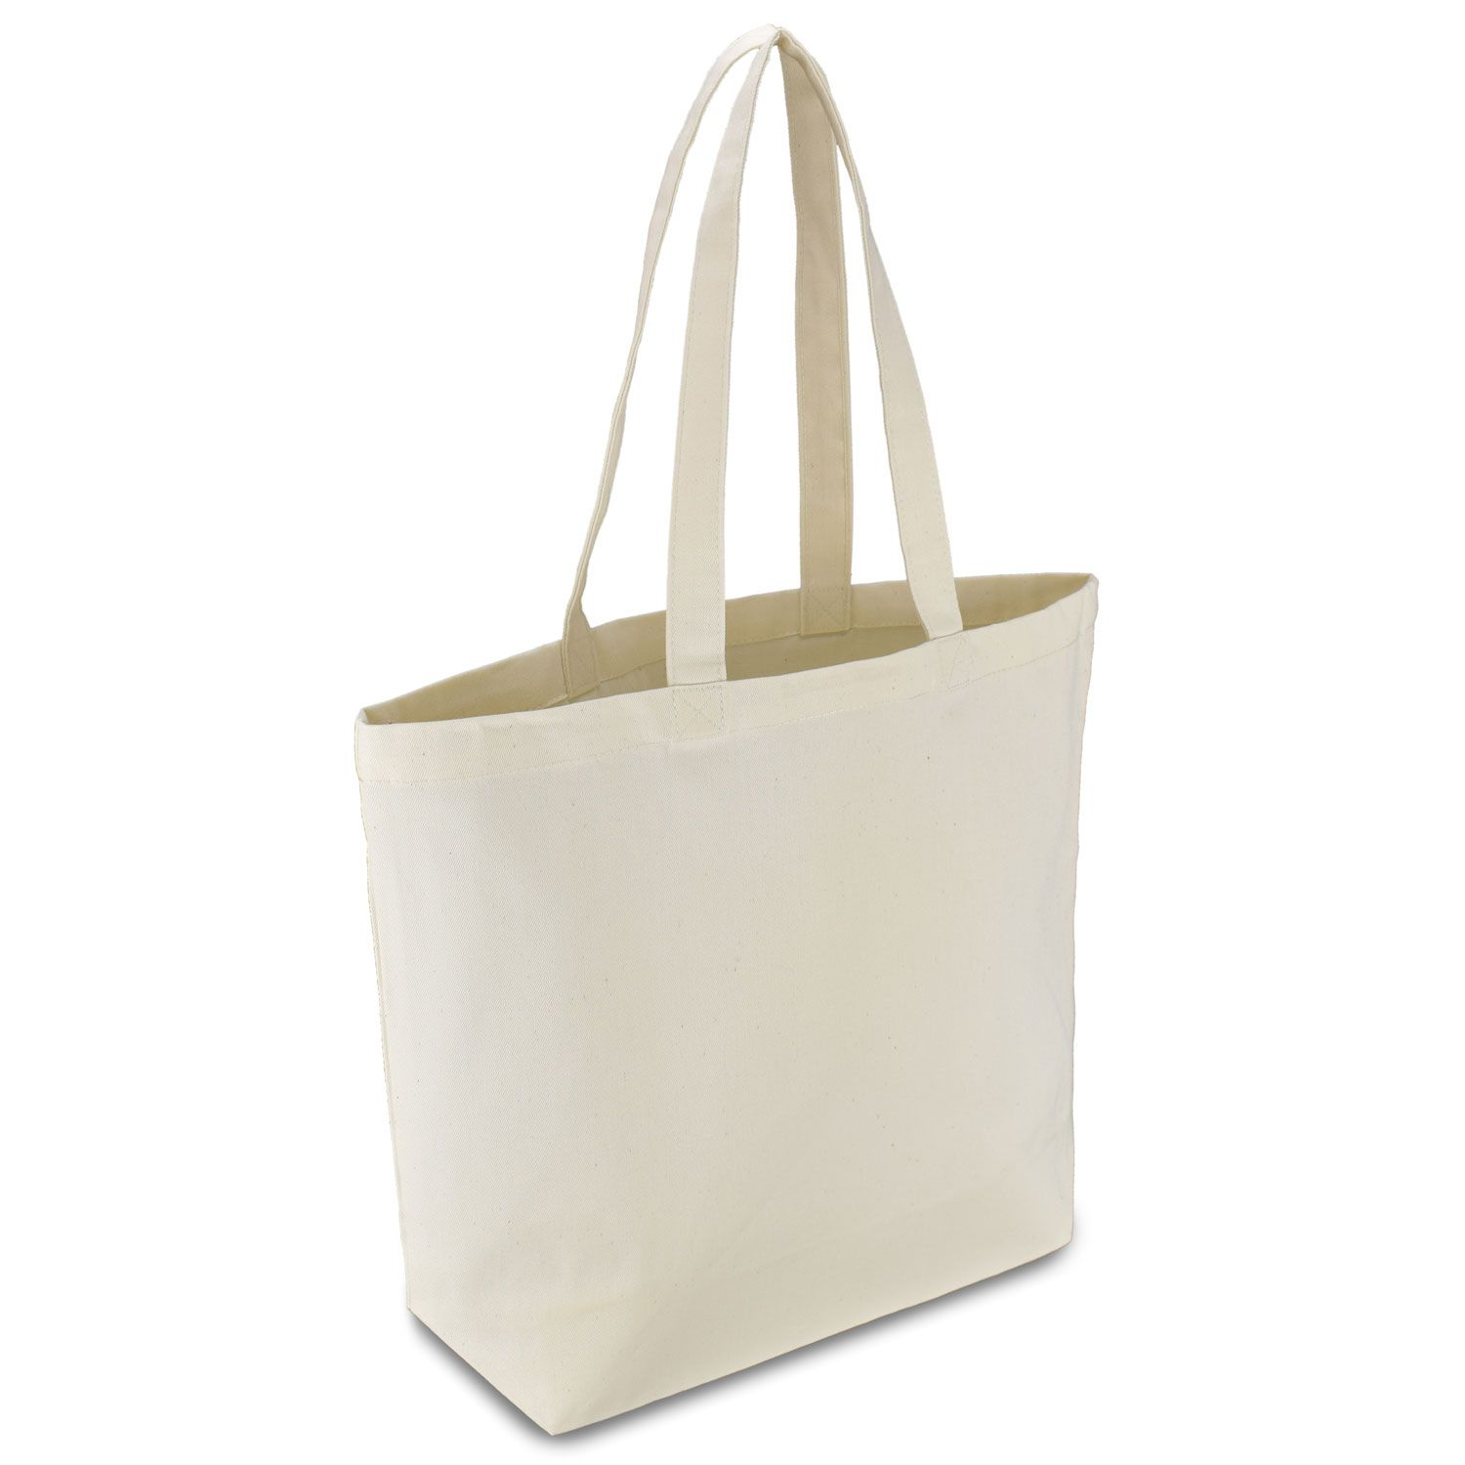 Шопер (екосумка) бавовняний | Тип виробу: шопер (екосумка). Матеріал: бавовна. Колір: білий або бежевий. Розмір: 40 × 45 см. Щільність тканини: не менше 220 г/м². Довжина ручок: 70 см. Малюнок: без малюнка та без друку. Конструкція: багаторазового використання. Призначення: для перенесення речей, декорування, розпису, творчих та господарських потреб. |  | шт. | 100 |  | 0.00
36 | 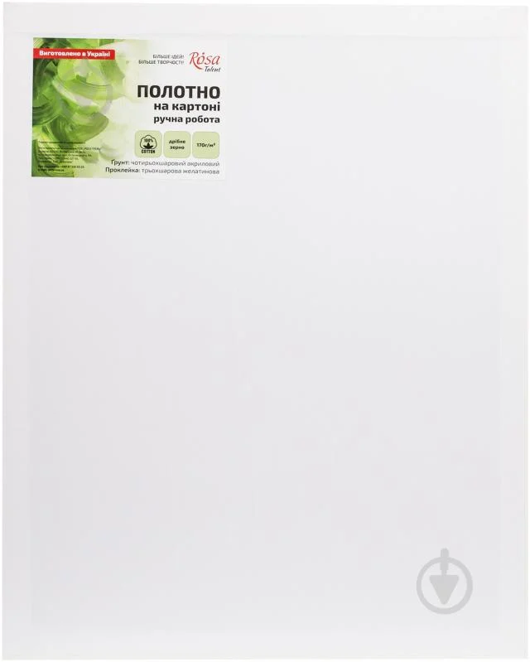 Полотно на картоні | Тип виробу: полотно на картоні. Вид: ґрунтоване полотно на картонній основі. Форма: прямокутна. Матеріал полотна: бавовна. Основа: картон. Розмір: 20 × 30 см. Зернистість полотна: дрібнозернисте. Колір: білий. Ґрунтування: акрилове. Призначення: для живопису акриловими, олійними та іншими художніми фарбами. |  | набір | 60 |  | 0.00
37 | 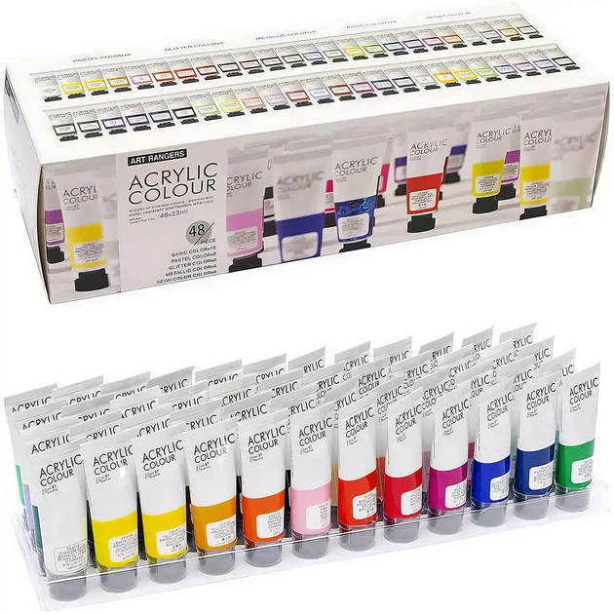 Художні акрилові фарби, набір | Тип товару: художні акрилові фарби. Фасування: набір. Форма випуску: туби. Кількість кольорів у наборі: 48. Кількість туб у наборі: 48 шт. Об'єм однієї туби: 22 мл. Загальний об'єм набору: не менше 1056 мл. Основа: акрилова, водорозчинна. Кольори набору: набір повинен містити 48 кольорів, у тому числі базові, металік, неонові, глітерні та пастельні відтінки. Призначення: для живопису, декоративно-прикладної творчості та художніх робіт. |  | набір | 2 |  | 0.00
38 | 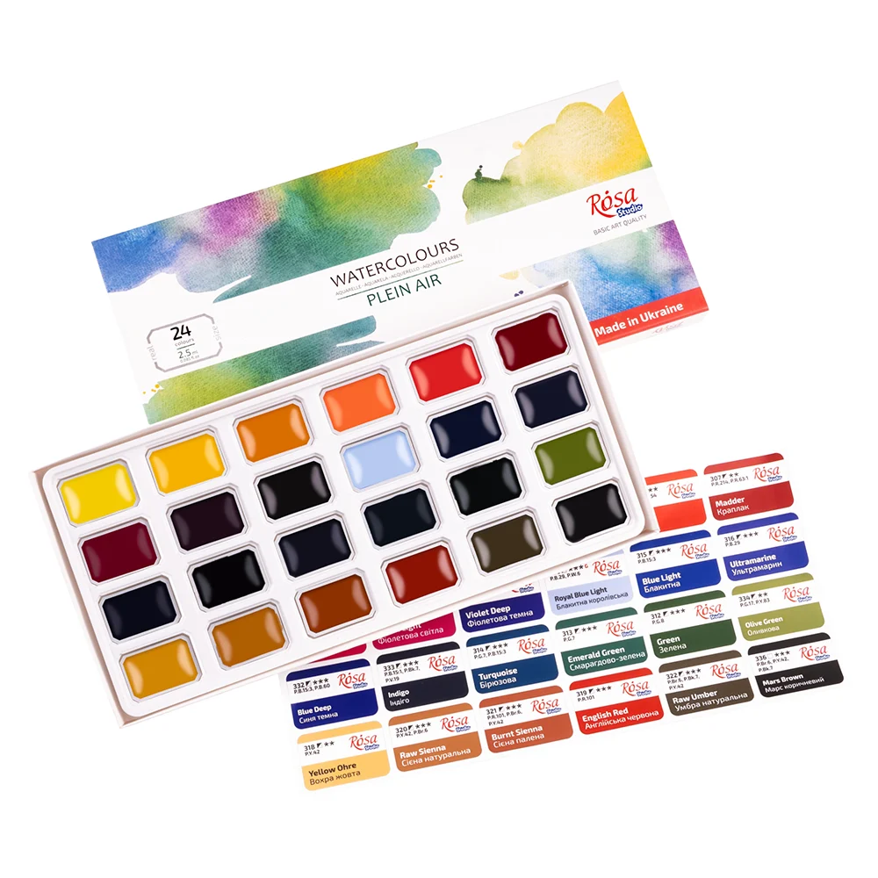 Набір акварельних фарб | Тип товару: акварельні фарби. Фасування: набір. Техніка виконання: акварельний живопис. Кількість кольорів у наборі: 24. Кількість кювет у наборі: 24 шт. Ємність однієї кювети: 2,5 мл. Загальний об'єм набору: не менше 60 мл. Форма випуску: кювети. Упаковка: картонна коробка. Кольори: асорті. Основа: водорозчинна. Призначення: для малювання та художніх робіт. |  | набір | 10 |  | 0.00
39 | 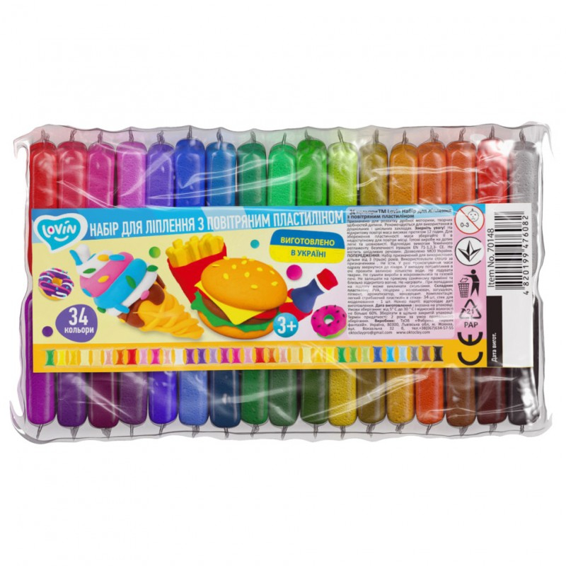 Набір для ліплення "Повітряний пластилін" | Тип: моделін (повітряний пластилін). Вид: легкий, самозастигаючий на повітрі. Кількість кольорів у наборі: 34. Кольори: асорті. Вага одного пакета пластиліну: 5 г. Загальна вага пластиліну в наборі: не менше 170 г. Комплектація: повітряний пластилін - 34 кольори по 5 г; інструмент для моделювання (стек) - 1 шт. Пакування: блістер. Призначення: для ліплення, моделювання та декоративно-прикладної творчості. |  | набір | 5 |  | 0.00
40 | 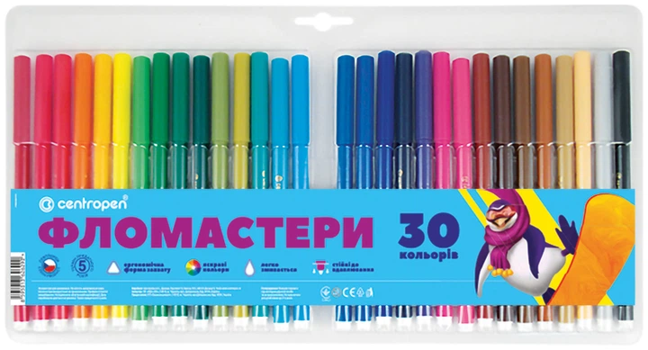 Фломастери, набір | Тип: фломастери односторонні. Кількість фломастерів у наборі: 30 шт. Кількість кольорів: 30. Форма корпусу: кругла. Матеріал корпусу: поліпропілен. Основа чорнила: водна. Товщина лінії письма: 1-2 мм. Кольори: асорті. Пакування: блістер. Призначення: для малювання, розфарбовування та творчих робіт. |  | набір | 12 |  | 0.00
41 | 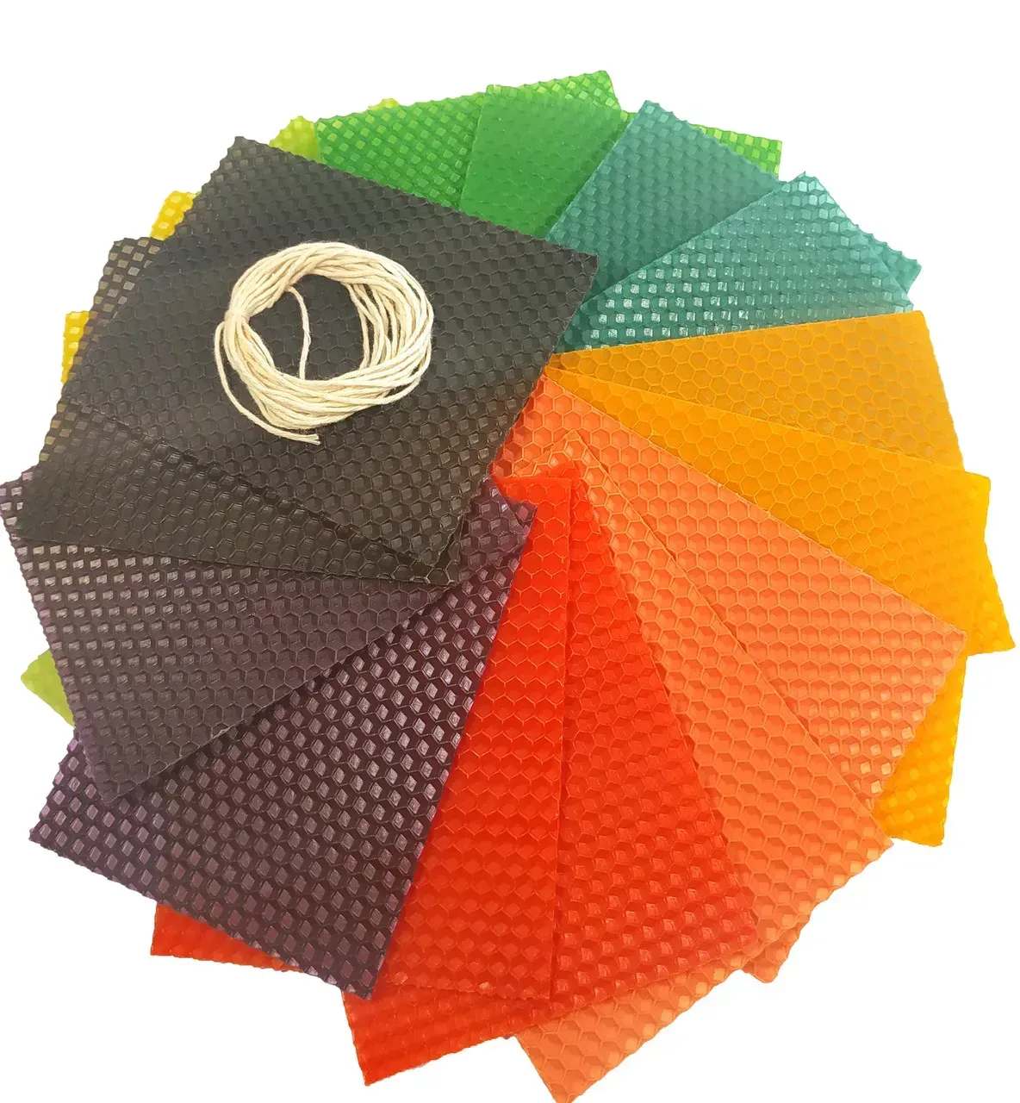 Набір для виготовлення свічок з вощини | Тип товару: набір для виготовлення свічок з вощини. Комплектація: листи кольорової вощини - 20 шт.; бавовняний кручений ґніт (фітіль) - 1 шт. Матеріал вощини: натуральний бджолиний віск. Розмір листа вощини: 13 × 10 см. Колір вощини: асорті. Кількість кольорів у наборі: не менше 20 Барвники використані у вощині: екологічно безпечні свічкові барвники. Матеріал ґнота: 100% бавовна. Діаметр ґнота: 1-1,5 мм. Довжина ґнота: не менше 3 м. Призначення ґнота: для виготовлення свічок діаметром до 2 см. Призначення набору: для виготовлення декоративних свічок, творчих та декоративно-прикладних робіт. |  | набір | 5 |  | 0.00
42 | Глина для моделювання самозастигаюча | Тип: глина для моделювання. Вид: самозастигаюча. Колір: білий. Вага упаковки: 1000 г. Розмір бруска: 20 × 10 × 4 см. Призначення: для ліплення, моделювання та декоративно-прикладної творчості. Застигання: на повітрі без випалювання. Після висихання виріб повинен зберігати надану форму. |  | шт. | 10 |  | 0.00
43 | Набір паперу для акварелі | Тип товару: набір паперу для акварелі. Тип паперу: акварельний. Формат: А4 (210 × 297 мм). Кількість аркушів у наборі: 10 шт. Колір паперу: білий. Щільність паперу: не менше 200 г/м². Матеріал: папір для акварельного живопису. |  | набір | 5 |  | 0.00
44 | Фломастери для тканини | Тип товару: фломастери для тканини. Призначення: для розпису та декорування тканин. Кількість фломастерів у наборі: 10 шт. Кількість кольорів: 10. Кольори: асорті. Матеріал корпусу: пластик. Додатково: стійкий малюнок після висихання; товари для дитячої творчості. |  | набір | 20 |  | 0.00
45 | Фартух одноразовий поліетиленовий | Тип виробу: фартух одноразовий. Матеріал: поліетилен. Колір: білий. Кількість в упаковці: 100 шт. Властивості: водонепроникний. Тип використання: одноразовий. Розмір: не менше 120 × 75 см. Щільність матеріалу: не менше 15 мкм. Наявність зав'язок: так. Призначення: для захисту одягу під час виконання робіт. |  | уп. | 10 |  | 0.00
46 | 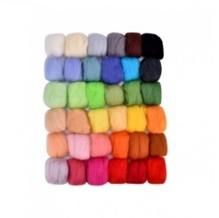 Вовна для валяння | Тип товару: вовна для валяння. Матеріал: натуральна вовна. Вид: вовна для сухого та мокрого валяння. Кількість елементів у наборі: 36 шт. Вага одного рулону (пасма): 3 г. Загальна вага набору: не менше 108 г. Кольори: асорті. Кількість кольорів у наборі: не менше 36. Пакування: відповідно до комплектації виробника. |  | набір | 4 |  | 0.00
Всього вартість пропозиції, грн* |  |  |  |  |  | 0.00
* Товариство Червоного Хреста України є громадською неприбутковою організацією і просить надати максимальні знижки на товар, вказаний у ціновій пропозиції.
** Закупівля здійснюється окремими позиціями

Ми погоджуємось, що всі витрати, пов’язані з доставкою товару, завантажувально-розвантажувальними роботами здійснюються за рахунок Постачальника за наданою адресою.
Ми погоджуємося та ознайомлені з умовами типового Договору ТЧХУ (Додаток №2 до Запиту).
Ми погоджуємося з умовами, що Замовник має право розділити дану закупівлю між декількома постачальниками за умови наявності більш вигідних умов на різні позиції.
Ми погоджуємося з умовами, що Ви можете відхилити нашу чи всі надані пропозиції, та розуміємо, що Ви не обмежені у прийнятті будь-якої іншої пропозиції з більш вигідними для Вас умовами.
Ми погоджуємось зафіксувати цінову пропозицію протягом 90 календарних днів з моменту подачі
Подаючи свою пропозицію ми підтверджуємо повну комплектацію та відповідність умовам зазначеним в Запиті.
Учасники повинні надсилати цінові пропозиції з підписом і печаткою (за наявності)

 | Керівник організації/ФОП:____________________________ ( ____________________)
 | МП підпис ПІБ

